测算
序号 | 图号 | 部件名称 | 图片 | 类别 | 数量 | 材料 | 外径(mm)宽 | 壁厚(mm) | 长(mm) | 净重(kg) | 毛重(kg) | 加工费 |  |  |  |  |  |  |  |  |  |  |  |  |  |  |  |  | 2022.2材料单价（kg) | 材料成本 | 目标采购价格（未税）
 |  |  |  |  |  |  |  |  |  |  |  | 下料 | 成型 | 成型 | 冲孔 | 落料 | 冲孔 | 落料 | 冲孔 | 打标识 | 成型 | 落料 | 焊接 | 套扣 | 调整 | 电泳 | 喷涂 | 合计
 |  |  |  |  |  |  |  |  |  |  |  | 切割 | 63T | 160T | 160T | 63T | 40T | 200T | 100T |  | 100T | 160T | mm |  |  | ㎡ | ㎡
 |  |  |  |  |  |  |  |  |  |  |  | 0.05 | 0.04 | 0.10 | 0.10 | 0.04 | 0.04 | 0.20 | 0.08 | 0.05 | 0.08 | 0.10 | 0.05 | 0.05 | 0.10 | 7.00 | 15.00
 | 举例 | 板材 |  |  |  |  |  |  |  |  | 0 |  |  |  |  |  |  |  |  |  |  |  |  |  |  |  | 0
 | 举例 | 管材 |  |  |  |  |  |  |  |  | 0 |  |  |  |  |  |  |  |  |  |  |  |  |  |  |  | 0
 | 举例 | 线材 |  |  |  |  |  |  |  |  | 0 |  |  |  |  |  |  |  |  |  |  |  |  |  |  |  | 0
0 | SLT0010642 | 滑轨右连接板2（B版） | 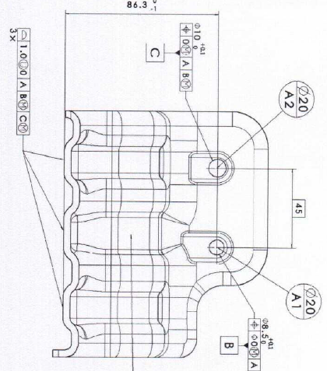 |  |  |  |  |  |  |  |  |  |  |  |  |  |  |  |  |  |  |  |  |  |  |  |  |  |  | 24.84 |  | 文安德实
1 |  | 冲压件 |  | 板材 | 1 | SPFH590 /T=4.0 | 162 | 4 | 168 | 0.623 | 0.8545824 |  |  | 2 |  |  |  | 1 | 1 |  |  |  |  |  |  |  |  | 0.48 | 5.75 | 4.9138488
2 |  |  |  |  |  |  |  |  |  |  |  |  |  |  |  |  |  |  |  |  |  |  |  |  |  |  |  | - |  | 0
3 | 废料回收 |  |  |  |  |  |  |  |  |  |  |  |  |  |  |  |  |  |  |  |  |  |  |  |  |  |  | - |  | -0.41
合计 |  |  |  |  |  |  |  |  |  | 0.623 | 0.8545824 | - | - | 0.20 | - | - | - | 0.20 | 0.08 | - | - | - | - | - | - | - | - | 0.48 |  | 4.50 | 5.98
 |  |  |  |  |  |  |  |  |  |  |  |  |  |  |  |  |  |  |  |  |  |  |  |  |  |  |  |  | 模摊 |  | 0.181946903
 |  |  |  |  |  |  |  |  |  |  |  |  |  |  |  |  |  |  |  |  |  |  |  |  |  |  |  |  | 含模摊 |  | 6.16
 | 165 | 201 | 3 | 98.595918367 |  |  |  |  |  |  |  |  |  |  |  |  |  |  |  |  |  |  |  |  |  |  |  | 8.03% |  | 75.31% | 9.60
 |  |  |  | 0
 |  |  |  | 0
 |  |  |  | 0
 |  |  |  | 0
 |  |  |  | 0
 |  |  |  | 0
 |  |  |  | 0
 |  |  |  | 0

